Taul1
https://trepo.tuni.fi/bitstream/handle/10024/121055/PeltonenAnni.pdf?sequence=2
Määritä klusterit
1. alkupisteet on annettu
2. Klusterien määräksi päätetty 2
3. Valittu 2 centroidia
4. ensimmäiset etäisyydet on laskettu
5. pisteet on jaettu siihen klusteriin, joka on niitä lähempänä
6. Jatka iterointia niin kauan kunnes määritetyt klusterit eivät muutu

1. vaihe

datapisteet | x | y
xy1 | 0 | 2
xy2 | 1 | 2
xy3 | 3 | 4
xy4 | 4 | 5

päätetyt centroidit
c1 | 0 | 2
c2 | 1 | 2

lasketut etäisyydet 1 | 0 | 1
 | 1 | 0
 | 3.61 | 2.83
 | 5.00 | 4.24

määritetyt klusterit* | klusteri1 | klusteri2 | * rivien vertailu, 1 sille puolelle, joka on pienempi
 | 1 | 0
 | 0 | 1
 | 0 | 1
 | 0 | 1

2. vaihe

datapisteet | x | y
xy1 | 0 | 2
xy2 | 1 | 2
xy3 | 3 | 4
xy4 | 4 | 5

lasketut centroidit
c1_2 | 0 | 2
c2_2 | 2.67 | 3.67

lasketut etäisyydet 2 | 0 | 3.1446603774
 | 1 | 2.357022604
 | 3.61 | 0.47
 | 5.00 | 1.89

määritetyt klusterit 2 | klusteri1 | klusteri2
 | 1 | 0
 | 1 | 0
 | 0 | 1
 | 0 | 1

3.vaihe

datapisteet | x | y
xy1 | 0 | 2
xy2 | 1 | 2
xy3 | 3 | 4
xy4 | 4 | 5

lasketut centroidit 2
c1_2 | 0.5 | 2
c2_2 | 3.5 | 4.5

lasketut etäisyydet 3 | 0.50 | 4.30
 | 0.50 | 3.54
 | 3.20 | 0.71
 | 4.61 | 0.71

määritetyt klusterit 2 | klusteri1 | klusteri2
 | 1 | 0
 | 1 | 0
 | 0 | 1
 | 0 | 1

Johtopäätös: huomataan,että kolmannen vaiheen jälkeen pisteiden sijainnit ovat samat kuin vaiheessa kaksi ja päätetään iterointi tähän.
Kolmannessa vaiheessa myös centroidit asettuvat datapisteiden väliin.
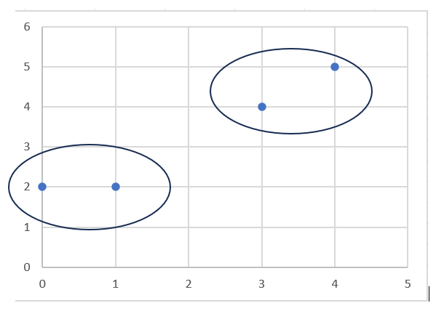
datapisteet | x | y
xy1 | 0 | 2
xy2 | 1 | 2
xy3 | 3 | 4
xy4 | 4 | 5

Taul2
https://trepo.tuni.fi/bitstream/handle/10024/121055/PeltonenAnni.pdf?sequence=2
Määritä klusterit
1. alkupisteet on annettu
2. Klusterien määräksi päätetty 2
3. Valittu 2 centroidia
4. ensimmäiset etäisyydet on laskettu
5. pisteet on jaettu siihen klusteriin, joka on niitä lähempänä
6. Jatka iterointia niin kauan kunnes määritetyt klusterit eivät muutu

1. vaihe
 | Datapisteet |  | centroidit |  | lasketut etäisyydet
0 | 2 | 0 | 2 | 0 | 1
1 | 2 | 1 | 2 | 1 | 0
3 | 4 |  |  | 3.6055512755 | 2.8284271247
4 | 5 |  |  | 5 | 4.2426406871
datapisteet | x | y
xy1 | 0 | 2
xy2 | 1 | 2
xy3 | 3 | 4
xy4 | 4 | 5

päätetyt centroidit
c1 | 3 | 4
c2 | 4 | 5

lasketut etäisyydet 1 | 3.6055512755 | 5
 | 2.8284271247 | 4.2426406871
 | 0.00 | 1.41
 | 1.41 | 0.00

määritetyt klusterit | klusteri1 | klusteri2 | * rivien vertailu, 1 sille puolelle, joka on pienempi
 | 1 | 0
 | 1 | 0
 | 1 | 0
 | 0 | 1

2. vaihe

datapisteet | x | y
xy1 | 0 | 2
xy2 | 1 | 2
xy3 | 3 | 4
xy4 | 4 | 5

lasketut centroidit
c1_2 | 2 | 5.3333333333
c2_2 | 4.00 | 5.00

lasketut etäisyydet 2 | 3.8873012632 | 5
 | 3.4801021696 | 4.2426406871
 | 1.67 | 1.41
 | 2.03 | 0.00

määritetyt klusterit 2 | klusteri1 | klusteri2
 | 1 | 0 | * rivien vertailu, 1 sille puolelle, joka on pienempi
 | 1 | 0
 | 0 | 1
 | 0 | 1

3.vaihe

datapisteet | x | y
xy1 | 0 | 2
xy2 | 1 | 2
xy3 | 3 | 4
xy4 | 4 | 5

lasketut centroidit 2
c1_2 | 0.5 | 2
c2_2 | 3.5 | 4.5

lasketut etäisyydet 3 | 0.50 | 4.30
 | 0.50 | 3.54
 | 3.20 | 0.71
 | 4.61 | 0.71

määritetyt klusterit 2 | klusteri1 | klusteri2
 | 1 | 0
 | 1 | 0
 | 0 | 1
 | 0 | 1

Johtopäätös: huomataan,että kolmannen vaiheen jälkeen pisteiden sijainnit ovat samat kuin vaiheessa kaksi ja päätetään iterointi tähän.
Kolmannessa vaiheessa myös centroidit asettuvat datapisteiden väliin.
 | y
0 | 2
1 | 2
3 | 4
4 | 5
datapisteet | x | y
xy1 | 0 | 2
xy2 | 1 | 2
xy3 | 3 | 4
xy4 | 4 | 5

